상품제안서
작은가지 친환경 볼펜 0.7mm | 상품코드: S04039

 |  |  |  |  |  |  | 02-713-8555 | www.synergygift.co.kr
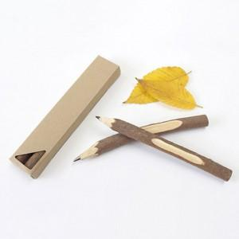 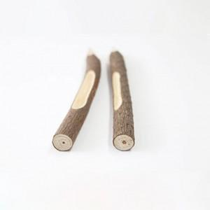

【상세/제작정보】 | 가지치기로 버려지던 나무들의 멋진 변신

【인쇄/포장옵션】 | 레이저, 케이스 실크1도 / 포장지포장

【공급단가】 | 수량 | 300~ | 500~ | 1,000~ | 3,000~ | 10,000~
*VAT별도 | 1P | 1,530원 | 1,510원 | 1,470원 | 1,410원 | 1,350원

【상품 URL】 | https://www.synergygift.co.kr:443/src/goods_detail.php?gdno=15692

